Tercera pregunta
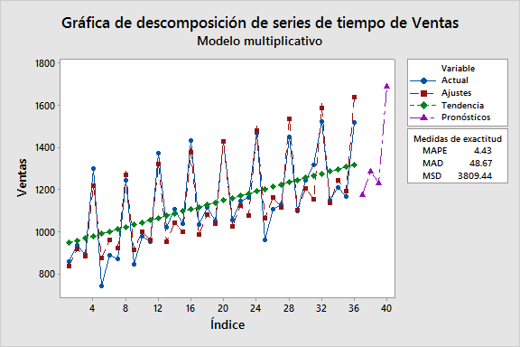
Trimestre | I | II | III | IV
2008 | 856 | 935 | 892 | 1299
2009 | 742 | 889 | 868 | 1243
2010 | 844 | 977 | 950 | 1373
2011 | 1018 | 1107 | 1038 | 1433
2012 | 1032 | 1116 | 1050 | 1428
2013 | 1056 | 1146 | 1160 | 1466
2014 | 959 | 1106 | 1129 | 1450
2015 | 1099 | 1243 | 1317 | 1524
2016 | 1147 | 1210 | 1167 | 1518
2017
 | Ventas
 | 856 |  | Descomposición de series de tiempo para Ventas |  | Suavización exponencial doble para Ventas | Promedio móvil de Ventas
 | 935
 | 892 |  | Modelo multiplicativo |  | Datos Ventas | Datos Ventas
 | 1299 |  |  |  | Longitud 36 | Longitud 36
 | 742 |  |  |  |  | Número de valores faltantes 0
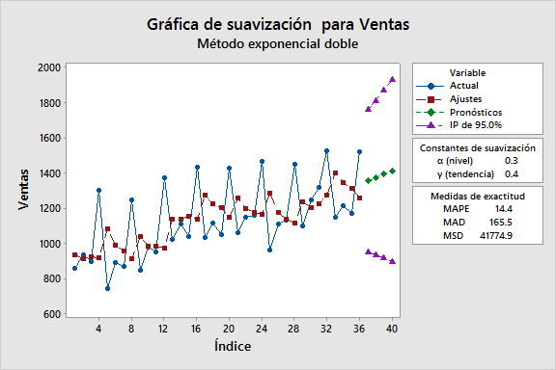
 | 889 |  | Datos Ventas
 | 868 |  | Longitud 36 |  | Constantes de suavización
 | 1243 |  | Número de valores faltantes 0 |  |  | Promedio móvil
 | 844 |  |  |  | α (nivel) 0.3
 | 977 |  |  |  | β (tendencia) 0.4 | Longitud 3
 | 950 |  | Ecuación de tendencia ajustada
 | 1373
 | 1018 |  | Yt = 936.1 + 10.61×t |  | Medidas de exactitud | Medidas de exactitud
 | 1107
 | 1038 |  |  |  | MAPE 14.4 | MAPE 10.5
 | 1433 |  | Índices estacionales |  | MAD 165.5 | MAD 121.9
 | 1032 |  |  |  | MSD 41774.9 | MSD 22177.0
 | 1116 |  | Período Índice
 | 1050 |  | 1 0.88461
 | 1428 |  | 2 0.95903 |  | Pronósticos | Pronósticos
 | 1056 |  | 3 0.91250
 | 1146 |  | 4 1.24386 |  | Período Pronóstico Inferior Superior | Período Pronóstico Inferior Superior
 | 1160 |  |  |  | 37 1352.92 947.371 1758.46 | 37 1298.33 1006.46 1590.21
 | 1466 |  |  |  | 38 1372.49 932.369 1812.61 | 38 1298.33 1006.46 1590.21
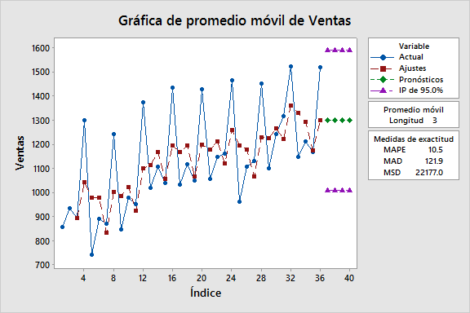
 | 959 |  | Medidas de exactitud |  | 39 1392.06 913.739 1870.38 | 39 1298.33 1006.46 1590.21
 | 1106 |  |  |  | 40 1411.63 892.281 1930.99 | 40 1298.33 1006.46 1590.21
 | 1129 |  | MAPE 4.43
 | 1450 |  | MAD 48.67
 | 1099 |  | MSD 3809.44
 | 1243
 | 1317
 | 1524 |  | Pronósticos
 | 1147
 | 1210 |  | Período Pronóstico
 | 1167 |  | 37 1175.35
 | 1518 |  | 38 1284.41
 |  |  | 39 1231.77
 |  |  | 40 1692.27

